PD
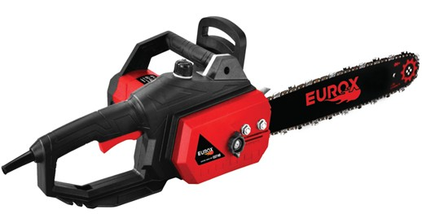
เลขที่ SKU : 05-004-910 วันที่ : 17/11/2023
1. ข้อมูลสินค้า |  |  |  | รูปสินค้า
ประเภท (กลุ่มหลัก) | เกษตร | ประเภท (กลุ่มรอง) | เลื่อยโซ่ไฟฟ้า
ชื่อภาษาไทย | เลื่อยโซ่ไฟฟ้า EU740 | ชื่อภาษาอังกฤษ | Electric Chain Saw EU740
รหัสสินค้า | 05-004-910 | Barcode | 8859007710656
สถานะสินค้า | A | รหัสทีมขาย
รุ่น (Model) | เลื่อยโซ่ | ยี่ห้อ | EUROX
สีตัวสินค้า | ดำ - แดง | สีของบรรจุภัณฑ์ | แดง - ขาว
ทำจากวัสดุ | พลาสติก | ประเทศผู้ผลิต | PRC
ผู้ผลิต | S73 เลื่อยโซ่ยนต์

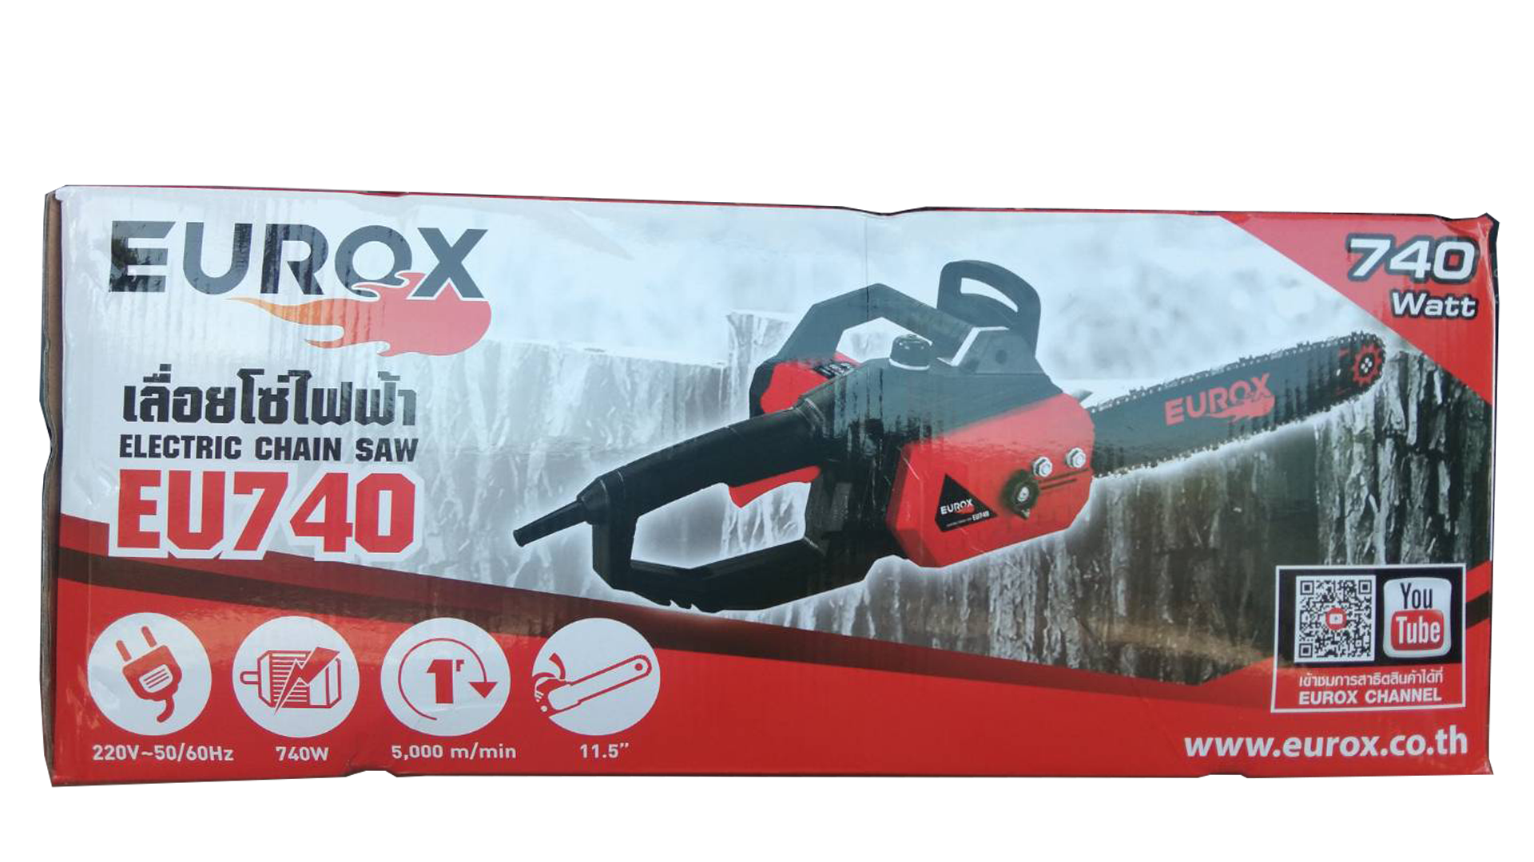
2. คุณสมบัติ |  |  |  | รูปบรรจุภัณฑ์
ความยาวบาร์ | 11.5 นิ้ว | กำลังไฟฟ้า | 740 วัตต์
กระแสไฟฟ้า | 220 โวลต์ | ความถี่ | 50 - 60Hz
ความเร็วรอบ | 5,000 รอบ/นาที | บาร์โซ่ | เฟื่อง

3. รายละเอียดบรรจุภัณฑ์
ขนาดสินค้า (ซม.) | 26.5x46.5x18 (ไม่รวมบรรจุภัณฑ์) | น้ำหนักสินค้า (กก.) | 5.5 (ไม่รวมบรรจุภัณฑ์)
ขนาดกล่อง 1 (ซม.) | 51.3x26.2x22 | ขนาดบรรจุ (กล่อง) | 1 SET
ขนาดกล่อง 2 (ซม.)
 |  | น้ำหนักรวมสินค้า (กก.) | 5.7
บาร์โค้ดกล่อง | 8859007710656 | ขนาดลัง (ซม.) | xx | อุปกรณ์ภายในกล่อง
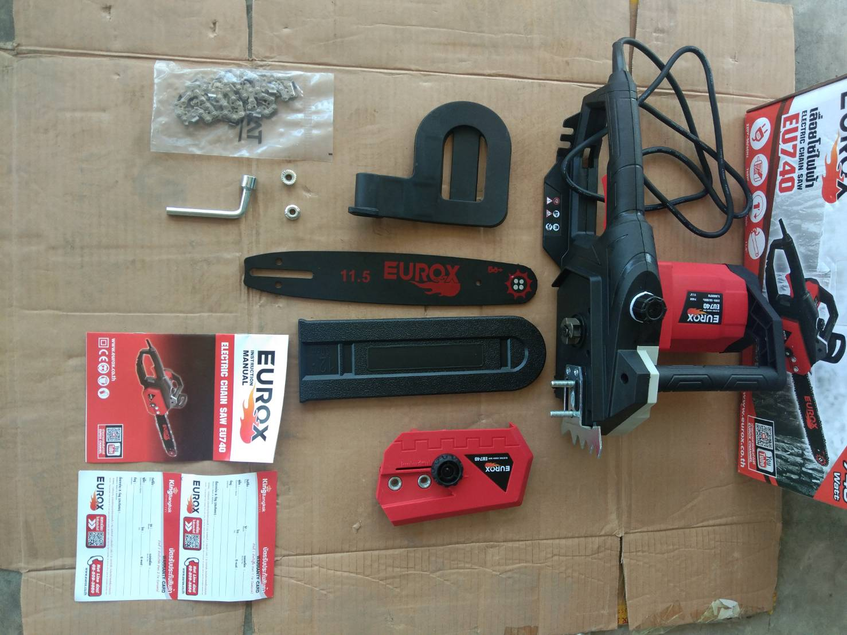
ขนาดบรรจุ (ลัง) |  | น้ำหนักลังรวมสินค้า (กก.)

4. อุปกรณ์ภายในกล่อง
- ใบรับประกัน 6 เดือน - คู่มือการใช้งาน - บล็อกขันหัวเทียน - โซ่ 45 ฟัน - บาร์ตัดขนาด 11.5 นิ้ว

5. วิธีการใช้งาน
ใช้สำหรับตัดไม้

6. จุดเด่น จุดขาย ของสินค้า
- โซ่ในตัวใช้งานสะดวก - ตัวเครื่องแข็งแรงทนทาน - มีเซฟป้องกันการกดเปิดโดยไม่ตั้งใจปลอดภัย - ปุ่มปรับโซ่รุ่นใหม่หมุนด้านนอกใช้งานง่าย - มีช่องใส่น้ำมันเลี้ยงโซ่ในตัวใช้งานสะดวก - สามารถปรับความตึงความหย่อนของโซ่ได้ตามต้องการ |  |  |  | รูปลังสินค้า

7. การรับประกัน
ระยะเวลารับประกัน (เดือน) | 6 ระบุ
ประเภทการรับประกัน | เครื่องมือไฟฟ้า
เงื่อนไขการรับประกัน | 1. บริษัทฯ จะบริการซ่อมและเปลี่ยนอะไหล่ โดยไม่คิดมูลค่าแก่สินค้าที่จัดจำหน่ายโดยบริษัทฯ ในกรณีที่ความเสียหายเกิดจากความผิดพลาดของโรงงานผู้ผลิต ภายในระยะเวลา 6 เดือน นับจากวันที่ซื้อ (ทั้งนี้ดูจากใบเสร็จรับเงินของทางร้านค้าที่สั่งซื้อและใบรับประกัน) 2. การรับประกันนี้ไม่รวมการชำรุดของวัสดุสิ้นเปลือง อุปกรณ์เสริม และของแถมในชุด 3. การรับประกันจะสิ้นสุดจากการใช้ผิดประเภท เช่น ถอด ซ่อม ดัดแปลง แก้ไขเปลียนสภาพไปจากเดิมโดยบุคคลภายนอก หรือการดูแลรักษาไม่ถูกต้องตามที่ระบุไว้ในคู่มือ 4. การรับประกันนี้ไม่รวมถึงค่าขนส่ง หากต้องการให้ บริษัทฯ บริการถึงที่จะมีค่าใช้จ่าย 5. ใบรับประกันนี้ใช้ได้เฉพาะเครื่องที่มีเบอร์เครื่องตรงกันเท่านั้น ไม่สามารถโอนให้ผู้อื่นได้ หากใบรับประกันหาย บริษัทฯ ขอสงวนสิทธิ์การไม่ออกใบรับประกันใหม่ในทุกกรณี

8. ข้อมูล สคบ.
ชื่อสินค้า | เลื่อยโซ่ไฟฟ้า EU740
ผลิตจากประเทศ | PRC
จัดจำหน่ายโดย | บริษัท คิงบางกอก อินเตอร์เทรด จำกัด |  |  | รูป Barcode
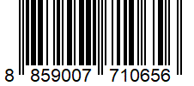
 | 541,543,545 ซอย 39/1 แขวงท่าแร้ง เขตบางเขน กรุงเทพมหานคร 10220
 | เลขประจำตัวผู้เสียภาษี: 0105545012035 สำนักงานใหญ่ | โทรศัพท์: 02-509-3850 | โทรสาร: 02-509-3856
บรรจุ | 1 ตัว/กล่อง
วิธีการใช้ | ใช้สำหรับเลื่อยไม้
คำเตือน | ขณะใช้งานหรือเลิกใช้งาน ควรเก็บอุปกรณ์ให้พ้นมือเด็กเพื่อความปลอดภัย
ราคา | ระบุ ณ จุดขาย
วันที่ผลิต

9. ข้อควรระวัง
คำเตือน | ขณะใช้งานหรือเลิกใช้งาน ควรเก็บอุปกรณ์ให้พ้นมือเด็กเพื่อความปลอดภัย
ข้อแนะนำในการใช้งาน | ห้ามใช้งานผิดประเภท

